Sheet2
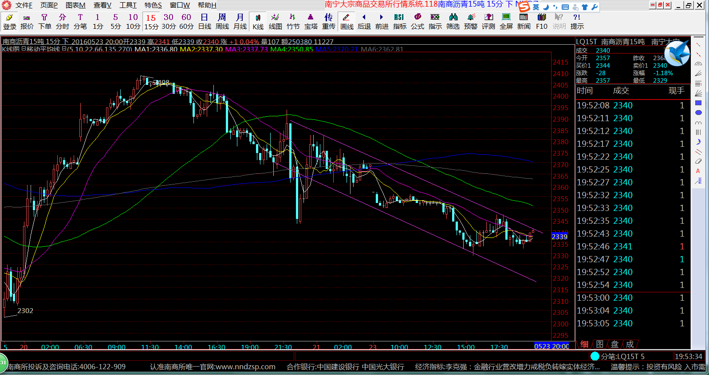

以上形态感觉会下跌到2317一线，如果上穿掉2340一线，就会往上。

